入力シート
請求書類電子化サービス導入申請書
コーポレートカードに関わる請求書類（ご利用明細書等）をWeb上で発行することに同意した上で、
請求書類電子化サービス「アイジービューワー®」をお申込いたします。

下記黄色マーカー箇所を入力してください。

＜ご提出方法＞
本シート入力後、三菱UFJニコス（株）宛にExcelファイルでメール送信にて提出をお願いします。
提出先：三菱UFJニコス INFO
宛先：muncorp@cr.mufg.jp
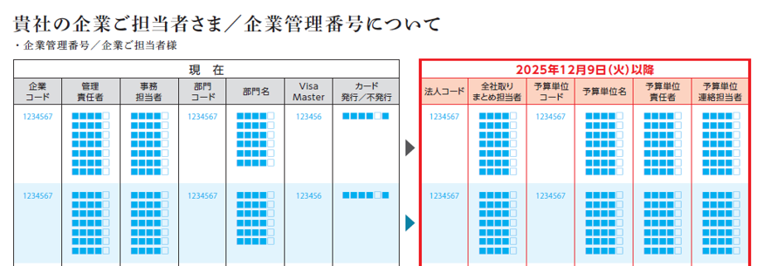
件名：【登録】請求書類電子化サービス 導入申請書

申請日 |  | 年 | 月 |  | 日

■法人情報
法人コード （7桁） |  |  |  | ・法人コードは「システム統合に関する大切なお知らせ」の「貴社の企業ご担当者さま/企業管理番号について」をご確認ください。 ・企業コード（5桁）ではございません。
会社名 | ﾌﾘｶﾞﾅ
法人コードが複数記載されている場合は、
法人コード毎に本申請書を作成してください。
担当者名 （名字のみ） |  |  |  | 本申請書を照会する際の担当者名（名字のみ）
電話番号 |  |  |  | 本申請書照会時の電話番号
請求書発行 パターン | PDF+CSV |  |  | 紙媒体での請求書類の発行はございません

三菱UFJニコス使用欄
担当部署 |  |  | 担当者名 |  |  | 内線 （ － ）

確認者 | 登録者

記入例
請求書類電子化サービス導入申請書
コーポレートカードに関わる請求書類（ご利用明細書等）をWeb上で発行することに同意した上で、
請求書類電子化サービス「アイジービューワー®」をお申込いたします。

下記黄色マーカー箇所を入力してください。

＜ご提出方法＞
本シート入力後、三菱UFJニコス（株）宛にExcelファイルでメール送信にて提出をお願いします。
提出先：三菱UFJニコス INFO
宛先：muncorp@cr.mufg.jp
件名：【登録】請求書類電子化サービス 導入申請書

申請日 | 2025 | 年 | 8 | 月 | 1 |  | 日

■法人情報
法人コード （7桁） | 1234567 |  |  |  |  | ・法人コードは「システム統合に関する大切なお知らせ」の「貴社の企業ご担当者さま/企業管理番号について」をご確認ください。 ・企業コード（5桁）ではございません。
会社名 | ﾌﾘｶﾞﾅ | ﾏﾙﾏﾙｼｮｳｼﾞ ｶ
法人コードが複数記載されている場合は、
法人コード毎に本申請書を作成してください。
 | ●●商事株式会社
担当者名 （名字のみ） | 山田 |  |  |  |  | 本申請書を照会する際の担当者名（名字のみ）
電話番号 | 03-9999-9999 |  |  |  |  | 本申請書照会時の電話番号
請求書発行 パターン | PDF+CSV |  |  |  |  | 紙媒体での請求書類の発行はございません

三菱UFJニコス使用欄
担当部署 |  |  |  | 担当者名 |  |  |  | 内線 （ － ）

確認者 | 登録者

